!필독!
사용방법

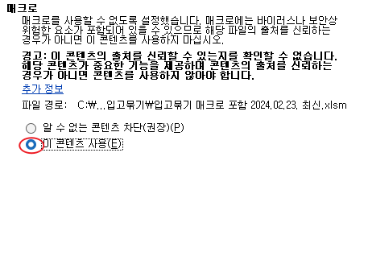
1. 매크로 활성화
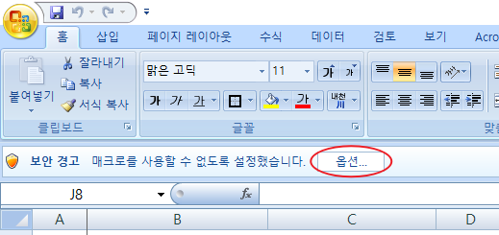

2. 전산 보상처리카드 미입고 및 입고명세서 조회 후 파일을 눌러 엑셀 파일로 변환 후 복사 붙여넣기

3. 전산조회붙여넣기 시트 내 피해자(물) 빨간색으로 표기되는 중복된 값 1,2,3 등을 중복 방지 버튼 클릭하여 변경

4. 입력 시트에서 피해자(물) 검색 후 담당자 이름 변경한 후 출력

